箱贴
Factory name |  | 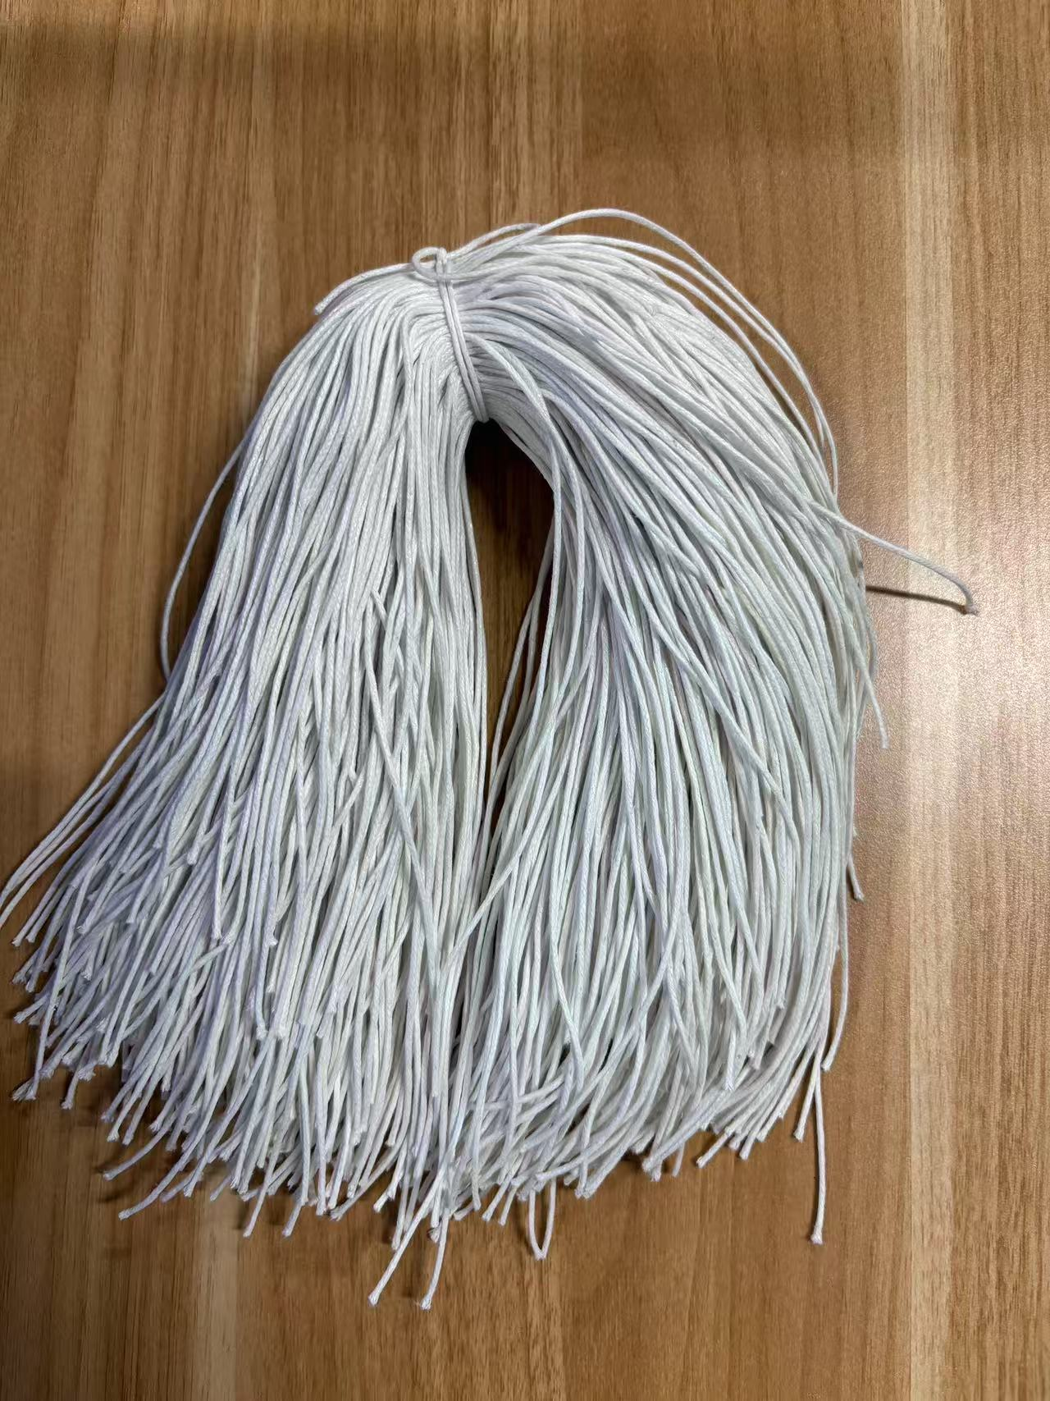
PO. Number | S25080135 | JUSTJEANS
Style Code. | 1528715-714 038522靛蓝+1528718-719 179664+1528727-724 179667
Product Code. | JJW-ST-001 | Carton No.:
Inner Packages | pcs/bundle | 1/1
SIZE/qty | 3156+144备品+（3359+141备品）+（1731+169备品）
Carton Dimension | 30.5*25.5*17 | Country of Origin：
Gross Weight（KG） | 3 | Made In China
Net Weight（KG） | 2.7
Remark

